询价单
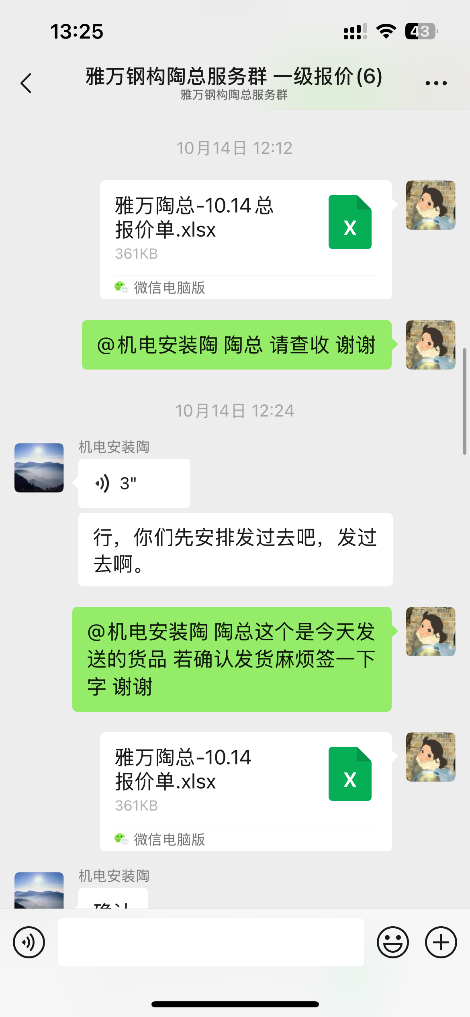
万鼎国际集团 VANTSING INTERNATIONAL GROUP |  |  |  |  |  |  | 报价单 QUATATION |  |  |  |  |  |  |  | 
Nomor urut 序号 | Nama Permintaan Barang 询价货物名称 | Spesifikasi dan Model Permintaan Barang 询价规格型号 | Satuan 单位 | Jumlah 数量 | 第二次要求数量 | picture 图片 | Product number 产品编号 | Nama Penawaran Barang 报价名称 | Spesifikasi Penawaran Barang 报价产品规格 | Satuan 单位 | Jumlah 数量 | brand 品牌 | Harga 单价 | 总价 | Tanggal Pengiriman Barang 交货日期 | Gambar Barang 报价产品图片 | NOTE 备注
1 | 50 90度弯头 |  | 个 | 159 |  |  | 8020020643 | 90°弯头(带检查口)PVC-U排水配件白色 dn50 | dn50 | 个 | 159 |  | Rp3,266 | Rp519,334
2 | 110 90度弯头 |  | 个 | 84 |  |  | 8020020588 | 90°直角弯头PVC-U排水配件白色 dn110 | dn110 | 个 | 84 |  | Rp13,315 | Rp1,118,460
3 | 200 90度弯头 |  | 个 | 14 |  |  | 8020026144 | 90°弯头印尼(日标)PVC-U管件(D排水系列)灰色 DN200 (8") 联塑 | DN200 (8") | 个 | 14 | 联塑 | Rp123,076 | Rp1,723,064
4 | 110 45度弯头 |  | 个 | 28 |  |  | 8020020556 | 45°弯头PVC-U排水配件白色 dn110 | dn110 | 个 | 28 |  | Rp10,025 | Rp280,700
5 | 110*50三通 |  | 个 | 112 |  |  | 8020020430 | 90°异径三通PVC-U排水配件白色 dn110×50 | dn110×50 | 个 | 112 |  | Rp11,114 | Rp1,244,740
6 | 110*110三通 |  | 个 | 112 |  |  | 8020022653 | 短型顺水三通印尼(日标)PVC-U管件(D排水系列)灰色 DN100 (4") 联塑 | dn110 | 个 | 112 | 联塑 | Rp20,369 | Rp2,281,328
7 | 50*50三通 |  | 个 | 56 |  |  | 8020022784 | 短型顺水三通印尼(日标)PVC-U管件(D排水系列)灰色 DN50 (2") 联塑 | DN50 (2") | 个 | 56 | 联塑 | Rp4,458 | Rp249,648
8 | 110*50大小头 |  | 个 | 14 |  |  | 8020020047 | 大小头PVC-U排水配件白色 dn110×50 | dn110×50 | 个 | 14 |  | Rp4,321 | Rp60,498
9 | 160*110大小头 |  | 个 | 1 |  |  | 8020022666 | 异径套印尼(日标)PVC-U管件(D排水系列)灰色 DN150x100 (6"x4") 联塑 | dn160×110 | 个 | 1 | 联塑 | Rp28,123 | Rp28,123
10 | DN50管 |  | 根 | 2 |  |  | 8020012379 | 印尼(日标)PVC-U排水扩直口管(D排水系列)白色 DN50 (2") 4M/根 联塑 | DN50 (2") | 4m/根 | 2 | 联塑 | Rp32,729 | Rp65,458
11 | DN75管 |  | 根 | 2 |  |  | 8020012381 | 印尼(日标)PVC-U排水扩直口管(D排水系列)白色 DN75 (3") 4M/根 联塑 | DN75 (3") | 4m/根 | 2 | 联塑 | Rp61,904 | Rp123,808
12 | DN100管 |  | 根 | 2 |  |  | 8020012382 | 印尼(日标)PVC-U排水扩直口管(D排水系列)白色 DN100 (4") 4M/根 联塑 | DN100 (4"） | 4m/根 | 2 | 联塑 | Rp92,211 | Rp184,422
13 | DN50管 |  | 根 | 2 |  |  | 8020012383 | 印尼(日标)PVC-U排水扩直口管(D排水系列)白色 DN150 (6") 4M/根 联塑 | DN150 (6") | 4m/根 | 2 | 联塑 | Rp187,113 | Rp374,226
Total Excluding PPN不含税总价 |  |  |  |  |  |  |  |  |  |  |  |  |  | Rp8,253,808
是否含PPN 11%/ Inc.or Exc.PPN 11% |  |  |  |  |  |  |  |  |  |  |  |  |  | Rp907,919
运费支付Freight Payment |  |  |  |  |  |  |  |  |  |  |  |  |  | Rp0
Total Include PPN (11%)含税总价 |  |  |  |  |  |  |  |  |  |  |  |  |  | Rp9,161,727
发货地址Shipping Address
交货地点 / Franco / Pengiriman
付款方式 / Payment term
Perusahaan yang memberikan penawaran 报价公司名称 |  |  |  |  |  |  |  |  | Tanggal Penawaran 报价日期
Petugas Pengisian Formulir 报单人员 |  |  |  |  |  |  |  |  | Petugas Pengecekkan 审查人员
TERMS & CONDITION 条款&条件
No. 序号 | Item 项目 | Description 说明
1 | 特备备注 | LALAMOVE，运费客户支付（lalamove，Freight paid by the customer）
2 | Delivery Time 交货时间 | （付款后）几天交货时间为工厂发出时间
3 | Packaging 包装
4 | Guarantee 保证 | 卖方保证所售商品的质量和安全，所售商品不存在任何缺陷或损坏。 买方需要在收到货物后最多 2 天检查已收到的货物。
5 | Payment Methode 付款方式 | 现款
 | Beneficiery Account 收款账户
 | Account Name 账户名称 | PT. Vantsing International Group
 | Account No账号 | 268-0321666
 | Bank 银行 | Bank Central Asia KCP Grogol Muwardi
 | Branch 分行 | Jl. Muwardi I No.44, RT.1/RW.4, Grogol, Kec. Grogol petamburan, Kota Jakarta Barat, Daerah Khusus Ibukota Jakarta 11460
This Purchase Order is made and signed on the day and date as stated, made in 2 (two) original copies signed by the parties with sufficient stamp duty, each of which has the same binding legal force.本采购订单于规定日期签署，一式两（2）份原件，由双方签字并加盖足够的印花税，每份具有同等的法律约束力。

Buyer 购买方 |  |  |  |  |  |  |  | Seller出售方

